상품제안서
뉴커터랩20cmx100m | 상품코드: S12869

 |  |  |  |  |  |  | 02-713-8555 | www.synergygift.co.kr
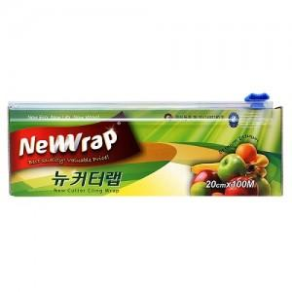

【상세/제작정보】 | 스티커부착별도(기본명함크기)

【인쇄/포장옵션】 | 스티커 / 비규격미포장

【공급단가】 | 수량 | 100~ | 300~ | 500~ | 1,000~ | 3,000~
*VAT별도 | 단가 | 4,220원 | 4,100원 | 3,980원 | 3,860원 | 3,750원

【상품 URL】 | https://www.synergygift.co.kr:443/src/goods_detail.php?gdno=13081

